Solicitud gráfica
 | Área: | Matemáticas |  |  | Fecha:
 | Grado: | 7 |  |  | 2016-01-09
 | Título del tema: | Selecciona el polinomio que representa la situación |  |  | ¿Cuaderno de estudio o recurso? | Recurso
 | Editor: | Alexander Rincón |  |  | Motor del recurso | M7A

 | Código guión o recurso: | MA_07_06_COREC280 | ← Para determinar este código, visite la hoja de Ayuda
 |  |  |  |  | ESPECIFICACIÓN DE ARCHIVOS A ENTREGAR
Núm. | Archivo Shutterstock o ruta en web | Imagen para: | Tipo | Ubicación de la imagen en el recurso M7A | Nombre imagen SMALL | Tamaño imagen SMALL | Nombre imagen ZOOM | Tamaño imagen ZOOM | Descripción | Observaciones
IMG01 | imagen en descripción | Recurso M7A | Ilustración | Contenido | MA_07_06_COREC280_IMG01n.png | 286 x 286 px | MA_07_06_COREC280_IMG01a.png | 500 x 500 px | 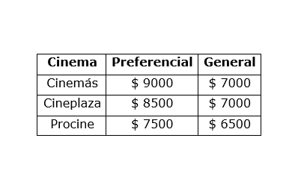
IMG02 | imagen en descripción | Recurso M7A | Ilustración | Respuesta | MA_07_06_COREC280_IMG02.png | 110 x 110 px
IMG03 | imagen en descripción | Recurso M7A | Ilustración | Contenido | MA_07_06_COREC280_IMG03n.png | 286 x 286 px | MA_07_06_COREC280_IMG03a.png | 500 x 500 px
IMG04 | imagen en descripción | Recurso M7A | Ilustración | Contenido | MA_07_06_COREC280_IMG04n.png | 286 x 286 px | MA_07_06_COREC280_IMG04a.png | 500 x 500 px
IMG05 | imagen en descripción | Recurso M7A | Ilustración | Contenido | MA_07_06_COREC280_IMG05n.png | 286 x 286 px | MA_07_06_COREC280_IMG05a.png | 500 x 500 px
IMG06 | imagen en descripción | Recurso M7A | Ilustración | Contenido | MA_07_06_COREC280_IMG06n.png | 286 x 286 px | MA_07_06_COREC280_IMG06a.png | 500 x 500 px | 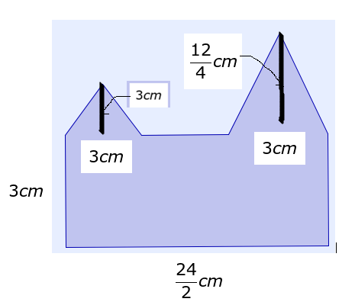
IMG07 | imagen en descripción | Recurso M7A | Ilustración | Respuesta | MA_07_06_COREC280_IMG07.png | 110 x 110 px
IMG08 | imagen en descripción | Recurso M7A | Ilustración | Contenido | MA_07_06_COREC280_IMG08n.png | 286 x 286 px | MA_07_06_COREC280_IMG08a.png | 500 x 500 px
IMG09 | imagen en descripción | Recurso M7A | Ilustración | Contenido | MA_07_06_COREC280_IMG09n.png | 286 x 286 px | MA_07_06_COREC280_IMG09a.png | 500 x 500 px
IMG10 | imagen en descripción | Recurso M7A | Ilustración | Contenido | MA_07_06_COREC280_IMG10n.png | 286 x 286 px | MA_07_06_COREC280_IMG10a.png | 500 x 500 px
IMG11 | 142437043 | Recurso M7A | Fotografía | Contenido | MA_07_06_COREC280_IMG11n.png | 286 x 286 px | MA_07_06_COREC280_IMG11a.png | 500 x 500 px | 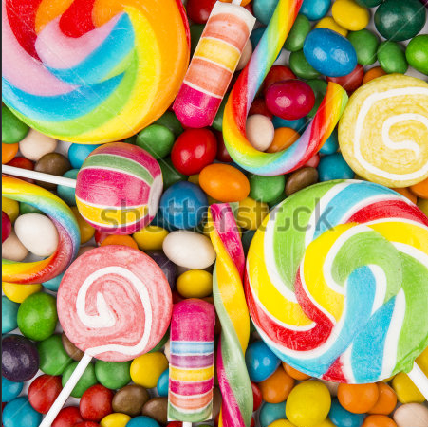
IMG12 | imagen en descripción | Recurso M7A | Ilustración | Respuesta | MA_07_06_COREC280_IMG12.png | 110 x 110 px
IMG13 | imagen en descripción | Recurso M7A | Ilustración | Contenido | MA_07_06_COREC280_IMG13n.png | 286 x 286 px | MA_07_06_COREC280_IMG13a.png | 500 x 500 px
IMG14 | imagen en descripción | Recurso M7A | Ilustración | Contenido | MA_07_06_COREC280_IMG14n.png | 286 x 286 px | MA_07_06_COREC280_IMG14a.png | 500 x 500 px
IMG15 | imagen en descripción | Recurso M7A | Ilustración | Contenido | MA_07_06_COREC280_IMG15n.png | 286 x 286 px | MA_07_06_COREC280_IMG15a.png | 500 x 500 px
IMG16 | imagen en descripción | Recurso M7A | Ilustración | Contenido | MA_07_06_COREC280_IMG16n.png | 286 x 286 px | MA_07_06_COREC280_IMG16a.png | 500 x 500 px | 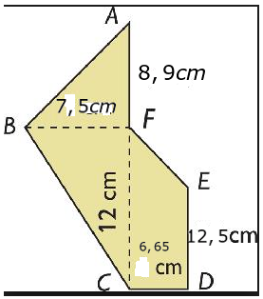
IMG17 | imagen en descripción | Recurso M7A | Ilustración | Respuesta | MA_07_06_COREC280_IMG17.png | 110 x 110 px
IMG18 | imagen en descripción | Recurso M7A | Ilustración | Contenido | MA_07_06_COREC280_IMG18n.png | 286 x 286 px | MA_07_06_COREC280_IMG18a.png | 500 x 500 px
IMG19 | imagen en descripción | Recurso M7A | Ilustración | Contenido | MA_07_06_COREC280_IMG19n.png | 286 x 286 px | MA_07_06_COREC280_IMG19a.png | 500 x 500 px
IMG20 | imagen en descripción | Recurso M7A | Ilustración | Contenido | MA_07_06_COREC280_IMG20n.png | 286 x 286 px | MA_07_06_COREC280_IMG20a.png | 500 x 500 px
IMG21 | imagen en descripción | Recurso M7A | Ilustración | Contenido | MA_07_06_COREC280_IMG21n.png | 286 x 286 px | MA_07_06_COREC280_IMG21a.png | 500 x 500 px | 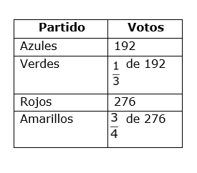
IMG22 | imagen en descripción | Recurso M7A | Ilustración | Respuesta | MA_07_06_COREC280_IMG22.png | 110 x 110 px
IMG23 | imagen en descripción | Recurso M7A | Ilustración | Contenido | MA_07_06_COREC280_IMG23n.png | 286 x 286 px | MA_07_06_COREC280_IMG23a.png | 500 x 500 px
IMG24 | imagen en descripción | Recurso M7A | Ilustración | Contenido | MA_07_06_COREC280_IMG24n.png | 286 x 286 px | MA_07_06_COREC280_IMG24a.png | 500 x 500 px
IMG25 | imagen en descripción | Recurso M7A | Ilustración | Contenido | MA_07_06_COREC280_IMG25n.png | 286 x 286 px | MA_07_06_COREC280_IMG25a.png | 500 x 500 px
IMG26 | imagen en descripción | Recurso M7A | Ilustración | Contenido | MA_07_06_COREC280_IMG26n.png | 286 x 286 px | MA_07_06_COREC280_IMG26a.png | 500 x 500 px
IMG27 | imagen en descripción | Recurso M7A | Ilustración | Respuesta | MA_07_06_COREC280_IMG27.png | 110 x 110 px
IMG28 | imagen en descripción | Recurso M7A | Ilustración | Contenido | MA_07_06_COREC280_IMG28n.png | 286 x 286 px | MA_07_06_COREC280_IMG28a.png | 500 x 500 px
IMG29 | imagen en descripción | Recurso M7A | Ilustración | Contenido | MA_07_06_COREC280_IMG29n.png | 286 x 286 px | MA_07_06_COREC280_IMG29a.png | 500 x 500 px
IMG30 | imagen en descripción | Recurso M7A | Ilustración | Contenido | MA_07_06_COREC280_IMG30n.png | 286 x 286 px | MA_07_06_COREC280_IMG30a.png | 500 x 500 px

